実装箇所
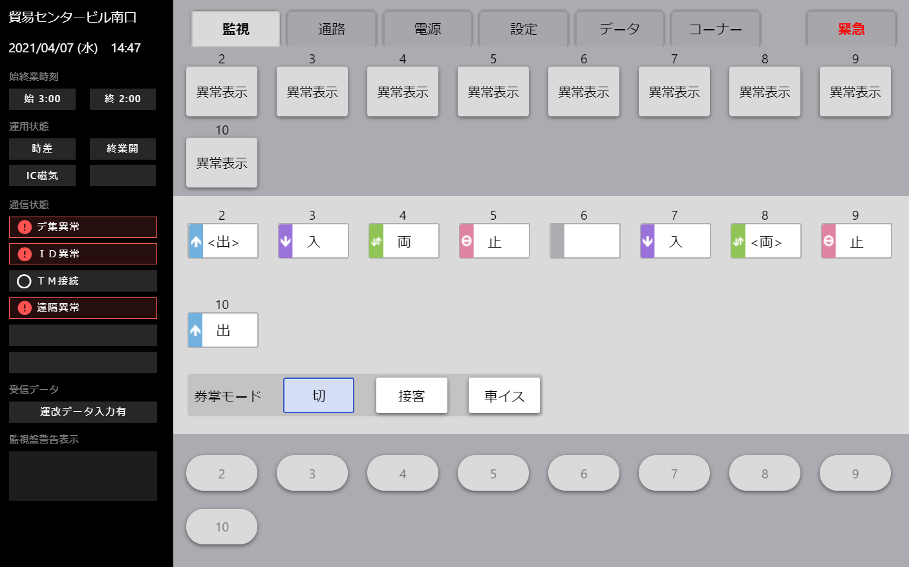
ログを実装する箇所
・ボタン操作
・トグルボタン操作
・タブ操作(可変表示切替操作)

上記とWebSocketとRestAPIの送受信ログがあれば
画面上の操作は終えます。

実装方法
実装方法 | 旧
例:TheTsuuroReset.vue | 実装方法
<template>
<div> | ・mapActionsをimportします。
<Togglebutton
:value="this.$props.resetValue" | ・methodsに"sendMonitorInfoLog"を設定します。
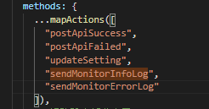
:onValue="toggleOnValue"
:offValue="toggleOffValue"
:onLabel="toggleOnLabel"
:offLabel="toggleOffLabel"
:inactiveLabel="toggleInactiveLabel"
設定する内容
例:緊急開放ボタン押下(TheKinkyuu.vue) eventId:TheKinkyuu msg:緊急開放ボタン2秒押下
:inactive="toggleInactive"
:initialValue="this.$props.resetInitValue" | ・ログを出力したい箇所で"sendMonitorInfoLog"を出力します。
@toggleChanged="toggleChanged" | このとき引数に
> | eventId(オブジェクト名)とmsg(追加情報)を設定します。
</Togglebutton>
</div>
</template>
<script>
import togglebutton from "../parts/common/ToggleButton";
①methods.jsをimportします。
import Util from "../../util/methods";
import define from "../../itemdefs/TheTsuuroReset";
import Util from "../../util/methods";
export default {
name: "TheTsuuroReset",
data() {
return {
// toggleの初期設定値
toggleValue: "0"
};
},
props: {
resetValue: {
type: String,
required: true
},
resetInitValue: {
type: String,
required: true
}
},
mounted() {
this.toggleValue = this.$props.resetValue;
},
computed: {
// toggleがON時の設定値
toggleOnValue() {
return "1";
},
// toggleがOFF時の設定値
toggleOffValue() {
return "0";
},
// toggleがON時のラベル
toggleOnLabel() {
return define.defs.reset.val["1"];
},
// toggleがOFF時のラベル
toggleOffLabel() {
return define.defs.reset.val["0"];
},
// toggleが非活性時のラベル
toggleInactiveLabel() {
return define.defs.resetHikassei.val;
},
// toggleの非活性フラグ
toggleInactive() {
return false;
},
// toggleの初期値
toggleInitialValue() {
return this.$props.resetInitValue;
}
},
③画面ログを出力する処理の中で、
ログ出力関数 sendMonitorInfoLog呼び出します。
設定する引数
第1引数: オブジェクト名 (TheTsuuroReset)
第2引数:操作内容 (通路リセットトグル値変更) 参考:sheet「実装箇所一覧」列 "操作内容"
methods: {
toggleChanged() {
this.$emit("reset-changed");
// ログ出力処理
this.sendMonitorInfoLog(
"TheTsuuroReset",
"通路リセットトグル値変更"
);
},
},
components: {
②mixinsを設定し、methods.jsに定義している ログ出力共通関数「sendMonitorInfoLog」を呼び出せるようにします。
Togglebutton: togglebutton
},
mixins: [Util]
};
</script>

(保守)実装方法
実装方法
例:TheTsuuroReset.vue
<template>
<div>
<Togglebutton
:value="this.$props.resetValue"
:onValue="toggleOnValue"
:offValue="toggleOffValue"
:onLabel="toggleOnLabel"
:offLabel="toggleOffLabel"
:inactiveLabel="toggleInactiveLabel"
:inactive="toggleInactive"
:initialValue="this.$props.resetInitValue"
@toggleChanged="toggleChanged"
>
</Togglebutton>
</div>
</template>
<script>
import togglebutton from "../parts/common/ToggleButton";
①methods.jsをimportします。
import Util from "../../util/methods";
import define from "../../itemdefs/TheTsuuroReset";
import Util from "../../util/methods";
export default {
name: "TheTsuuroReset",
data() {
return {
// toggleの初期設定値
toggleValue: "0"
};
},
props: {
resetValue: {
type: String,
required: true
},
resetInitValue: {
type: String,
required: true
}
},
mounted() {
this.toggleValue = this.$props.resetValue;
},
computed: {
// toggleがON時の設定値
toggleOnValue() {
return "1";
},
// toggleがOFF時の設定値
toggleOffValue() {
return "0";
},
// toggleがON時のラベル
toggleOnLabel() {
return define.defs.reset.val["1"];
},
// toggleがOFF時のラベル
toggleOffLabel() {
return define.defs.reset.val["0"];
},
// toggleが非活性時のラベル
toggleInactiveLabel() {
return define.defs.resetHikassei.val;
},
// toggleの非活性フラグ
toggleInactive() {
return false;
},
// toggleの初期値
toggleInitialValue() {
return this.$props.resetInitValue;
}
},
③画面ログを出力する処理の中で、
ログ出力関数 sendMonitorInfoLog呼び出します。
設定する引数
第1引数: オブジェクト名 (TheTsuuroReset)
第2引数:操作内容 (通路リセットトグル値変更) 参考:sheet「実装箇所一覧」列 "操作内容"
methods: {
toggleChanged() {
this.$emit("reset-changed");
// ログ出力処理
this.sendMonitorInfoLog(
"TheTsuuroReset",
"通路リセットトグル値変更"
(保守追加内容) 第3引数: コーナー番号
コーナー情報をログに出力する際に設定 使用しない場合は""を設定する。
"01"
);
},
},
components: {
②mixinsを設定し、methods.jsに定義している ログ出力共通関数「sendMonitorInfoLog」を呼び出せるようにします。
Togglebutton: togglebutton
},
mixins: [Util]
};
</script>

